상품제안서
체크똑딱이극세사핸디백담요 | 상품코드: F31626

 |  |  |  |  |  |  | 02-412-0044 | www.easy1.co.kr
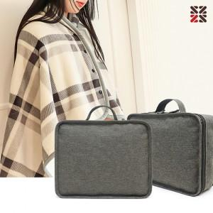

【상세/제작정보】 | <p>●가방(실크인쇄 1도)</p><p>-100개 이상 무료, 100개 미만 일괄 4만원(VAT별도)</p><p>●담요네임택(실크인쇄 1도)</p><p>-100개 이상 개당 400원, 100개 미만 일괄 4만원(VAT별도)​&nbsp;</p>

【인쇄/포장옵션】 | 실크, 네임텍실크 / 포장불가능

【공급단가】 | 수량 | 100~ | 300~ | 500~ | 1,000~ | 3,000~
*VAT별도 | 단가 | 12,500원 | 12,300원 | 12,000원 | 11,700원 | 11,500원

【상품 URL】 | https://dev.easy1.co.kr:443/src/goods_detail.php?gdno=31626

